SEカリキュラム１章
●SEカリキュラム１章の進め方

それぞれのフォーマットを作成しているので適宜使用してください。
ER図に関してはdrowioというWebアプリを使用すると簡単に書くことができます。
ER図はフォーマットがないので見本を参考にして作ってください。
これらの資料は会社ごとに千差万別でいろいろな書き方があるのでこれは一つの参考としてください。
ただ、基本的に誰でも参照できるようにExcelやWordで作られることが多いです。

フォーマットだけだとわかりにくいため、入力する参考を作成しています。
これは架空のFreeks Tweetという社内アプリを作るならということで作成しています。
一部分（ログイン画面のみ）を作成しましたが、参考にしていただけたらと思います。

課題は３画面あるので頑張って作成してください！！

Freeks Tweet

画面遷移図
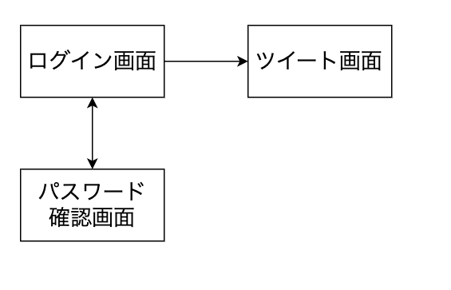

社内でのコミュニケーションを円滑にするためにツイートできる社内アプリツール

画面提議書_1
共通情報 |  |  |  | プロジェクト名 | 13章末テスト |  |  | 作成者 |  | 神澤遼
 |  |  |  | システム名 | FREEKS |  |  | 作成日付 |  | 2022-10-11
 |  |  |  | 工程名 | 外部設計 |  |  | バージョン |  | 1
 |  |  |  | ドキュメントID | T001 |  |  | 更新者
 |  |  |  | ドキュメント名 | FREEKS 画面定義書 |  |  | 更新日付
書誌情報 |  |  |  | ID | T001-1
 |  |  |  | 名称 | FREEKS ログインページ
 |  |  |  | 概要 | FREEKSにログインするための画面設計書

レイアウト図

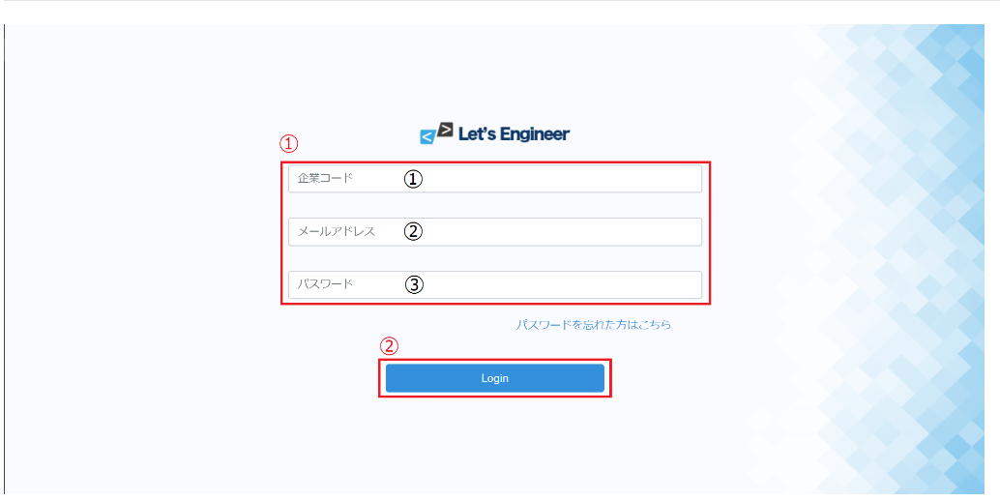

使用する部品

識別ID |  |  | ラベル |  |  | 画面部品の種類 | 表示範囲 |  | 画面部品の説明
① | - | ① | 企業コード |  |  | テキストボックス |  |  | 企業コードを入力するための場所
 | - | ② | メールアドレス |  |  | テキストボックス |  |  | メールアドレスを入力するための場所
 | - | ③ | パスワード |  |  | パスワード |  |  | パスワードを入力するための場所
② | - |  | ログイン |  |  | ボタン |  |  | ログイン処理を行うボタン
 | -
 | -
 | -
 | -
 | -

操作手順
企業コード、メールアドレス、パスワードを入力後、ログインボタンを押下しログインする。

画面提議書_2
共通情報 |  |  | プロジェクト名 | 13章末テスト |  |  | 作成者 |  | 神澤遼
 |  |  | システム名 | FREEKS |  |  | 作成日付 |  | 2022-10-11
 |  |  | 工程名 | 外部設計 |  |  | バージョン |  | 1
 |  |  | ドキュメントID | T002 |  |  | 更新者
 |  |  | ドキュメント名 | FREEKS 画面定義書 |  |  | 更新日付
書誌情報 |  |  | ID | T002-1
 |  |  | 名称 | FREEKS Topページ
 |  |  | 概要 | FREEKSのTopページの画面設計書。Topページからカリキュラムを選択する。

レイアウト図

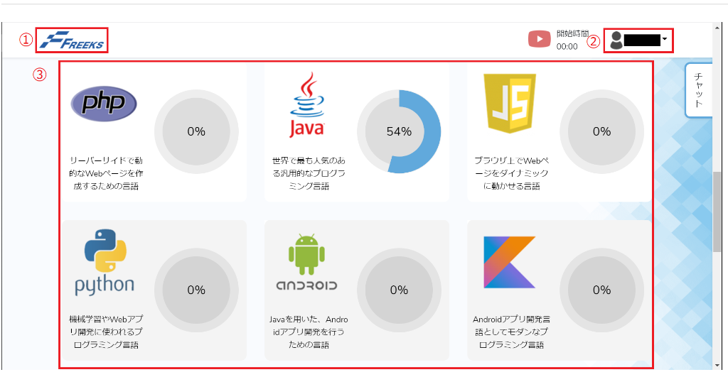

使用する部品

識別ID |  | ラベル |  |  | 画面部品の種類 | 表示範囲 |  | 画面部品の説明
① | - | ロゴ |  |  | ロゴ（リンク） |  |  | Topページへのリンク。
② | - | ログインユーザ |  |  | ユーザ情報 |  |  | ログインユーザの氏名を表示している、プルダウンメニューとなっており、「マイページ」と「ログアウト」メニューを選択できる。
③ | - | 言語進捗率 |  |  | カード（リンク） |  |  | 各章/項目ページへのリンク。各言語毎の紹介と進捗率を表す円グラフを1つのカードまとめる。
 | -
 | -
 | -
 | -
 | -
 | -

操作手順
学習したい言語を選択し、各章/項目ページへ遷移する。

画面提議書_3
共通情報 |  |  |  | プロジェクト名 | 13章末テスト |  |  | 作成者 |  | 神澤遼
 |  |  |  | システム名 | FREEKS |  |  | 作成日付 |  | 2022-10-11
 |  |  |  | 工程名 | 外部設計 |  |  | バージョン |  | 1
 |  |  |  | ドキュメントID | T002 |  |  | 更新者
 |  |  |  | ドキュメント名 | FREEKS 画面定義書 |  |  | 更新日付
書誌情報 |  |  |  | ID | T002-1
 |  |  |  | 名称 | FREEKS Topページ
 |  |  |  | 概要 | FREEKSのTopページの画面設計書。Topページからカリキュラムを選択する。

レイアウト図

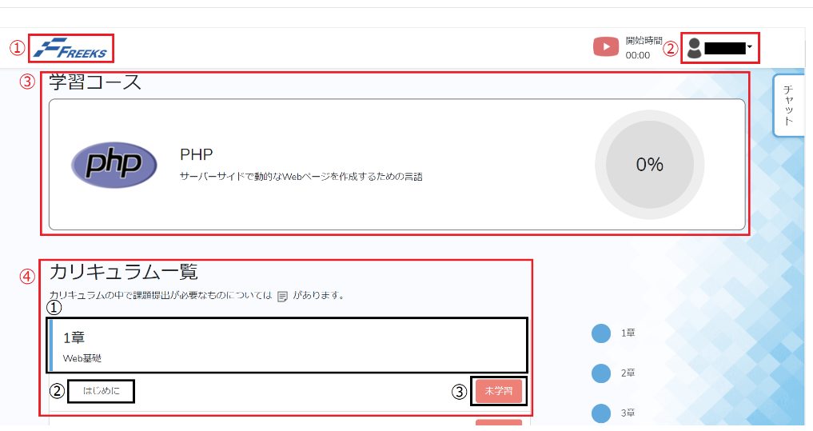

使用する部品

識別ID |  |  | ラベル |  |  | 画面部品の種類 | 表示範囲 |  | 画面部品の説明
① | - |  | ロゴ |  |  | ロゴ（リンク） |  |  | Topページへのリンク。
② | - |  | ログインユーザ |  |  | ユーザ情報 |  |  | ログインユーザの氏名を表示している、プルダウンメニューとなっており、「マイページ」と「ログアウト」メニューを選択できる。
③ | - |  | 学習コース |  |  | カード |  |  | 言語の紹介と進捗率を表す円グラフを1つのカードまとめる。
④ | - | ① | 章区切り |  |  | カード |  |  | カリキュラムの各章の概要を1つのカードにまとめる。
 | - | ② | 章の項目 |  |  | リンク |  |  | 章の各項目のカリキュラムへ遷移する。
 | - | ③ | 項目完了ボタン |  |  | トグルボタン |  |  | 押すたびに「完了」と「未学習」が切り替わる。章末のチェックテストについてはリンクとなっており、課題の提出をし課題に合格した場合に「完了」に切り替わる。
 | -
 | -
 | -

操作手順
学習したい章の項目のリンクからカリキュラムに遷移し学習を進める。項目の学習が終了したときは項目完了ボタンを押下し、「未学習」の
ステータスを「完了」の状態にする。

詳細設計書
共通情報 |  |  | プロジェクト名 |  | 13章末テスト |  |  |  | 作成者 | 神澤遼
 |  |  | システム名 |  | FREEKS |  |  |  | 作成日付 | 2022-10-11
 |  |  | 工程名 |  | 外部設計 |  |  |  | バージョン | 1
 |  |  | ドキュメントID |  | TA001 |  |  |  | 更新者
 |  |  | ドキュメント名 |  | FREEKS ログインフロー |  |  |  | 更新日付
書誌情報 |  |  | ID |  | TA001−1
 |  |  | 名称 |  | 詳細設計書 ログイン画面
 |  |  | 概要 |  | ログイン画面に関する詳細について

フローチャート

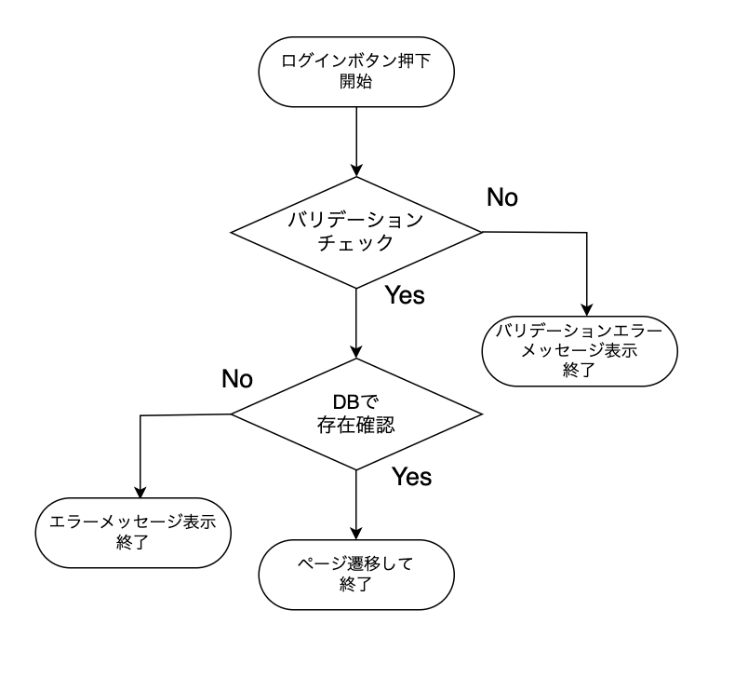

詳細

 | URL
 | ログインページ |  |  |  |  | https://letsengineer.jp/login
 | パスワード再設定ページリンク |  |  |  |  | https://letsengineer.jp/password/reset

 | バリデーション
 | 番号 | 項目 |  | バリデーション |  |  | データベース | カラム名 |  |  | 備考
 | 1 | 企業コード |  | 5桁の数字 |  |  | users | companys_id
 | 2 | メールアドレス |  | 255文字以内 |  |  | users | mail
 | 3 | パスワード |  | 100文字以内 |  |  | users | password

 | エラーメッセージ
 | 1 | companycodeは5桁で指定してください。
 | 2 | メールアドレスは必ず指定してください。
 | 3 | パスワードは必ず指定してください。
 | 4 | ログイン情報に誤りがあります。

 | Let's Engineerロゴ |  |  |  |  | https://letsengineer.jp/images/letsengineer_logo.png

ER図
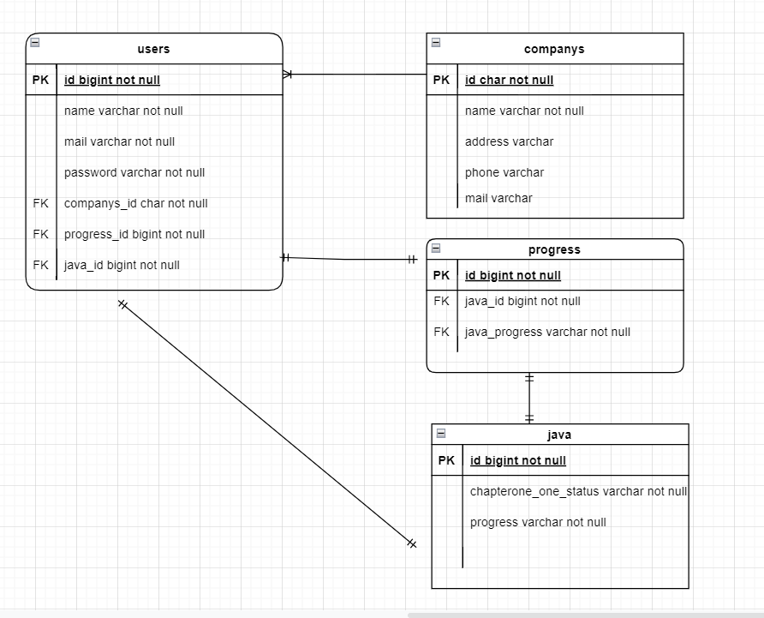
ER図 | users:companys | 多:1 | progress:java | 1:1
 | users:progress | 1:1
 | users:java | 1:1

